Texto
Ouvidoria Geral do Município
Relatório de Janeiro de 2026
A Controladoria Geral do Município de São Paulo, por meio da Ouvidoria Geral do Município, em conformidade com o Decreto 58.426/2018, que institui a política de defesa do usuário dos serviços públicos, sistematiza e divulga, relatórios mensais, trimestrais e anuais. Esses relatórios consolidam dados e monitoram indicadores de satisfação, promovendo medidas para correção e prevenção de falhas na prestação dos serviços públicos.
No mês de janeiro de 2025 a Ouvidoria registrou 5.809 protocolos formalizados em atendimentos presenciais, por telefone na Central SP 156 (opção5), formulário eletrônico (Portal SP 156), e-mails e cartas.
Do total registrado constata-se em 02 de fevereiro de 2026, que 52,2% foram finalizados com a orientação e resposta aos cidadãos (ãs), 41,1% estão em andamento (aguardando complemento de informações do cidadão ou com processo autuado), 4,9% estão no prazo de análise e 1,8% foi cancelado.
Principais Variações nos Assuntos e Subprefeituras
O presente relatório inclui a estatística das 10 maiores variações no quesito assunto e unidade.
A maior variação de aumento em janeiro/26 entre os dez assuntos mais demandados, foi "Matrícula" com aumento 1004,76% em decorrência da sazonalidade que ocorre pelo início do ano letivo em instituições de ensino da prefeitura. Para efeito desse relatório entende-se como "Matrícula", as manifestações referentes à inscrição ou transferência em instituições de ensino da prefeitura de São Paulo.
A maior variação de diminuição em janeiro/26 entre os dez assuntos mais demandados, foi "Multas de trânsito e guinchamentos" com diminuição de 14,06%. Para efeito desse relatório entende-se como "Multas de trânsito e guinchamentos" as manifestações referentes aos serviços de consulta, recurso e demais procedimentos relacionados às infrações de trânsito, além de orientações sobre taxas e documentos exigidos para a retirada de veículos removidos pela CET.
Os gráficos abaixo demonstram as 10 Subprefeituras mais solicitadas de janeiro de 2026 e os 10 assuntos mais demandados entre essas Subprefeituras.
Denúncias
A Ouvidoria Geral recebe as denúncias classificadas em seis naturezas: a) conduta inadequada de servidor público, b) desconformidade legal, c) contratação e/ou gestão de serviço público, d) assédio moral, e) assédio sexual e f) zelo com verbas, materiais e bens públicos. O (a) cidadão (ã) muitas vezes registra sua manifestação utilizando a expressão “denúncia” quando, na verdade, trata-se de um descumprimento da prestação do serviço. Assim, foram registradas, em janeiro/26, via canais de atendimento da Ouvidoria do Município de São Paulo 402 manifestações, sendo encaminhadas 109 como denúncia, as quais podem ser apuradas pela Corregedoria da Controladoria Geral do Município.
Pedidos de informação e-Sic
No mês de janeiro/26 entraram 959 pedidos de acesso à informação. Em comparação com o mês anterior houve um aumento de 56,70% considerando que em dezembro de 2025 foram registrados 612 pedidos de informação.

6.

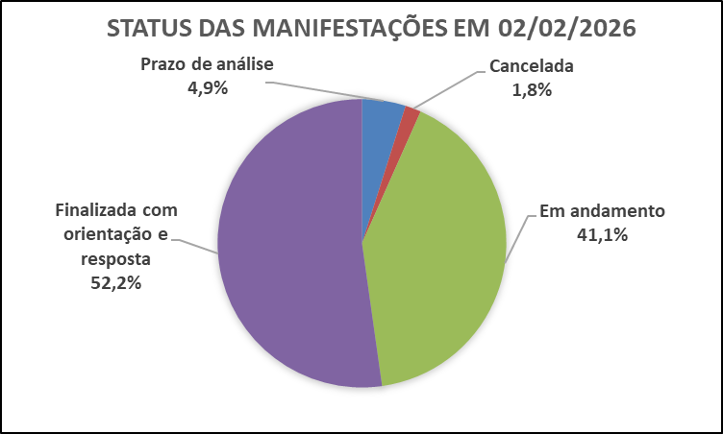

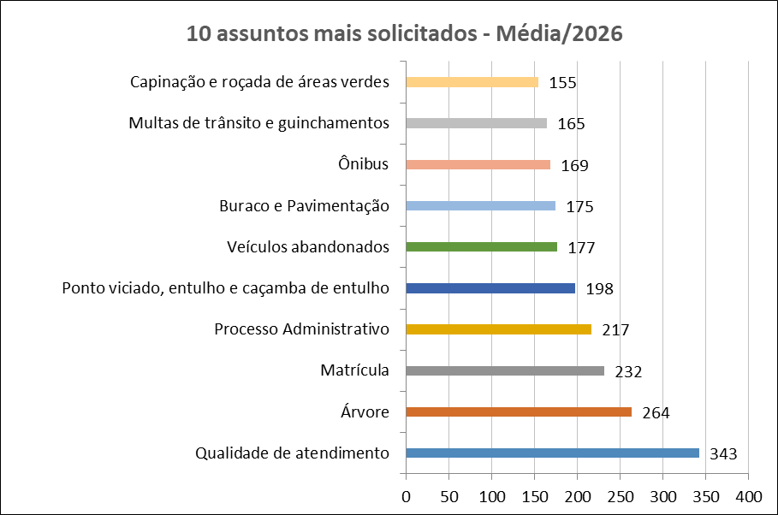
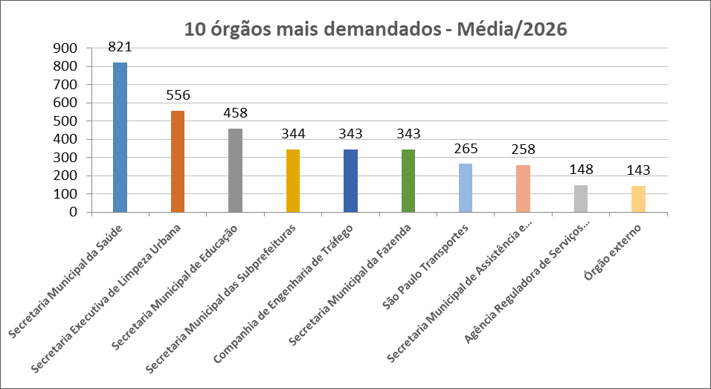

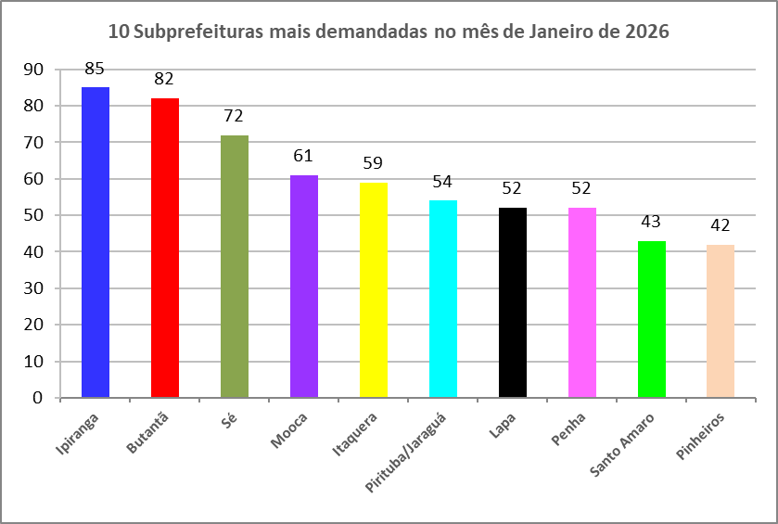
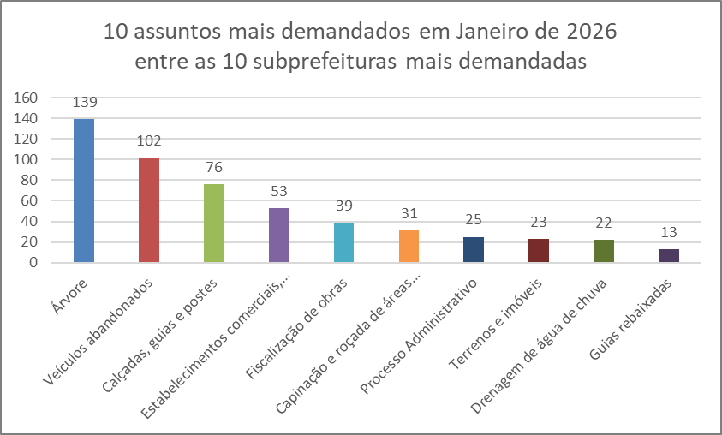

Dados Estatísticos
Este relatório foi elaborado com base nas informações extraídas do Sistema SIGRC (Sistema Integrado de Gestão de Relacionamento com o Cidadão), sob a gestão da Secretaria Municipal de Inovação e Tecnologia (SMIT). Os dados incluem manifestações categorizadas como reclamação, solicitação, elogio, sugestão e denúncias, além de pedidos de informações provenientes do e-SIC (Sistema Eletrônico do Serviço de Informações ao Cidadão), extraídos de um banco de dados disponibilizado pela empresa responsável pelo sistema, a PRODAM.
A equipe da Divisão de Relatórios e Estatística coleta, consolida e trata os dados, com foco nos serviços prestados pela Administração Municipal. A manifestação categorizada como denúncia foi incluída no total de registros (nas abas 'protocolos' e 'canais atendimento' dos arquivos nas extensões XLS e ODS); contudo, o processamento é realizado por órgãos de apuração, como as Corregedorias ou a PGM/PROCED, razão pela qual as demais estatísticas contemplam apenas os serviços oferecidos pela municipalidade.
Desde o dia 25 de outubro de 2024, foi disponibilizado no portal SP156 o formulário "Informações, Reclamações, Denúncias, Elogios e Sugestões sobre a obra de implantação do BRT Aricanduva e do novo Centro de Operações da SPTrans (COP)", disponível para consulta através do link: https://sp156.prefeitura.sp.gov.br/portal/servicos/informacao?servico=4711. Esse formulário foi classificado como uma nova categoria de manifestação, chamada "manifestações sobre o BRT Aricanduva", a partir do relatório de outubro de 2024, visando organizar e acompanhar as demandas relacionadas a essa obra.

Protocolos
Protocolos - Linha do Tempo 2026
Jan-26 | 5,809
Tipo de manifestação Janeiro/2026
*
*Escala Logaritimica
% de manifestação -Total - 2026
Controladoria Geral do Município - Ouvidoria Geral
SIGRC - Sistema Integrado de Gerenciamento e Relacionamento com o Cidadão
Dec-25 | 4,735 | -7.5736872926
Meses | Protocolos | Variação*
Jan-26 | 5,809 | 22.68

Total | 5,809
Média | 5,809 |  | Tipo de manifestação | Dec-26 | Nov-26 | Oct-26 | Sep-26 | Aug-26 | Jul-26 | Jun-26 | May-26 | Apr-26 | Mar-26 | Feb-26 | Jan-26 | Total | %Total | Média
 |  |  | Denúncia |  |  |  |  |  |  |  |  |  |  |  | 402 | 402 | 6.9 | 402 | Denúncia
 |  |  | Elogio |  |  |  |  |  |  |  |  |  |  |  | 62 | 62 | 1.1 | 62 | Elogio
 |  |  | Manifestações sobre o BRT Aricanduva** |  |  |  |  |  |  |  |  |  |  |  | 0 | 0 | 0.0 | 0 | BRT Aricanduva
 |  |  | Reclamação |  |  |  |  |  |  |  |  |  |  |  | 4968 | 4968 | 85.5 | 4968 | Reclamação
 |  |  | Solicitação |  |  |  |  |  |  |  |  |  |  |  | 321 | 321 | 5.5 | 321 | Solicitação
 |  |  | Sugestão |  |  |  |  |  |  |  |  |  |  |  | 56 | 56 | 1.0 | 56 | Sugestão
 |  |  | Total Geral | 0 | 0 | 0 | 0 | 0 | 0 | 0 | 0 | 0 | 0 | 0 | 5809 | 5809 | 100 | 5809

* Variação percentual em relação ao mês imediatamente anterior.

** A opção do serviço "Manifestações sobre o BRT Aricanduva", referente à obra de implantação do BRT Aricanduva e do novo Centro de Operações da SPTrans (COP), foi incluída o Portal SP156 em outubro de 2024.

Elogios_Sugestões
Controladoria Geral do Município - Ouvidoria Geral
SIGRC - Sistema Integrado de Gerenciamento e Relacionamento com o Cidadão

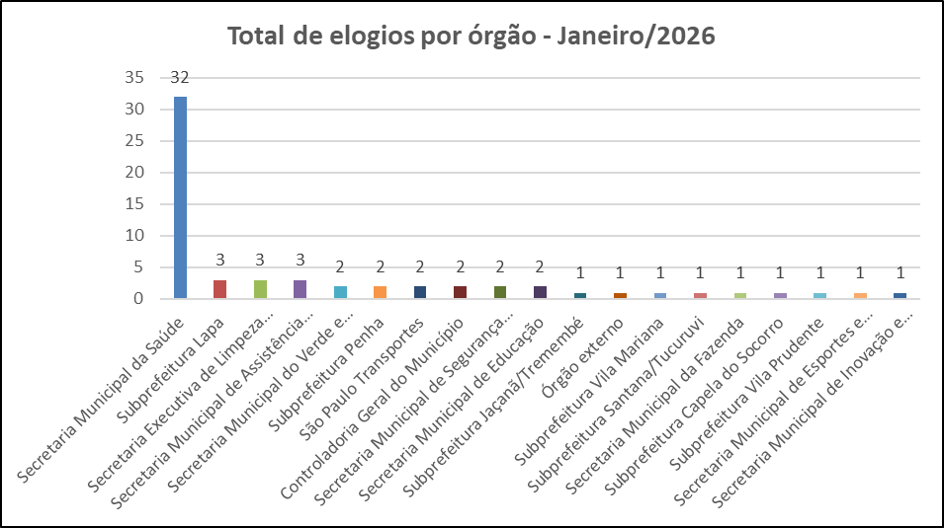
Total de elogios - Mensal 2026
 | Elogio
Jan-26 | 62
Feb-26
Mar-26
Apr-26
May-26
Jun-26
Jul-26
Aug-26
Sep-26
Oct-26
Nov-26
Dec-26
 | Tipo de manifestação | Jan-26 | Feb-26 | Mar-26 | Apr-26 | May-26 | Jun-26 | Jul-26 | Aug-26 | Sep-26 | Oct-26 | Nov-26 | Dec-26
 | Elogio | 62
 | Sugestão | 56

Total de sugestões - Mensal 2026
 | Sugestão
Jan-26 | 56
Feb-26
Mar-26
Apr-26
May-26
Jun-26
Jul-26
Aug-26
Sep-26
Oct-26
Nov-26
Dec-26
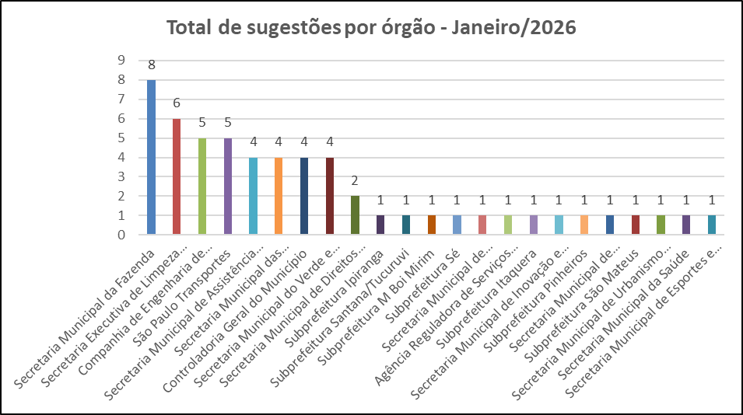

Melhores elogios e melhor sugestão de Janeiro de 2026

SUBPREFEITURA DA VILA PRUDENTE
Elogio da munícipe:
A Munícipe apresentou, por meio deste protocolo, elogio ao serviço de poda de árvore realizado em via pública, na Rua Visconde de Alcântara, nº 33, Vila Alpina. Informa que a poda foi efetuada em árvore que apresentava risco à segurança dos moradores locais, destacando que a equipe da Prefeitura executou o serviço com agilidade, profissionalismo, segurança e responsabilidade ambiental.
Resposta do Órgão:
Retornamos o presente, informando que a empresa terceirizada foi comunicada sobre o elogio relatado à OGM, através do documento 149902817. Esta Supervisão reuniu todos os funcionários da equipe, apresentando o documento que elogia o trabalho, e solicitando a ciência de todos os funcionários e liderança, conforme Comunicado 149903396
.
SECRETARIA MUNICIPAL DE SAÚDE
Elogio da munícipe:
A Munícipe apresentou manifestação que versa sobre elogio ao atendimento prestado pelo Hospital Municipal Dr. Benedicto Montenegro ao seu esposo. Conforme relato, agradece o atendimento recebido em 02/01/2026, destacando a atuação das equipes de recepção, enfermagem e médica, especialmente do enfermeiro Alexandre e do Dr. Rodrigo Gentil Demarque. Ressalta que o atendimento foi cordial, organizado e atento às necessidades apresentadas, sendo, segundo informa, essencial para a preservação da vida de seu esposo, manifestando reconhecimento a toda a equipe da unidade.
Resposta do Órgão:
Em resposta ao Oficio OGM nº (149858745) encaminhado sob SEI (149923247) pela Coordenadoria Hospitalar, manifestamos nossos agradecimentos a munícipe pelo seu reconhecimento de nossos esforços em prestar um atendimento de qualidade. Os profissionais mencionados foram cientificados do feito e agradecem emocionados. São atitudes como estas que nos incentivam a buscar cada vez mais aperfeiçoamento profissional e o atendimento humanizado.

SECRETARIA MUNICIPAL DE DIREITOS HUMANOS E CIDADANIA
Sugestão do munícipe:
O Munícipe apresenta sugestão para avaliação da implantação de serviço de acesso à internet (Wi-Fi) na Estação Cidadania II, localizada na Rua Palmeiras, São Paulo/SP. Argumenta tratar-se de equipamento público de atendimento contínuo, amplamente utilizado por usuários e trabalhadores, destacando que o acesso à internet constitui infraestrutura básica para o desenvolvimento das atividades e atendimentos realizados no local. Solicita, assim, o encaminhamento da sugestão à área responsável e à OSC gestora para análise de viabilidade.
Resposta do Órgão:
A SMDHC/ CPPSR informa que a sugestão de implantação foi ratificada por esta coordenação e será levada a reunião com a OSC responsável, afim de, adequar ao plano de trabalho e termo de parceira para o atendimento da instalação do sinal de Wi-fi.

Canais_atendimento
Controladoria Geral do Município - Ouvidoria Geral
SIGRC - Sistema Integrado de Gerenciamento e Relacionamento com o Cidadão

ATENDIMENTOS | Dec-26 | nov/26 | out/26 | Sep-26 | Aug-26 | Jul-26 | Jun-26 | May-26 | Apr-26 | Mar-26 | Feb-26 | Jan-26 | Total | Média | %Total | % Canais de entrada Jan/26
Carta |  |  |  |  |  |  |  |  |  |  |  | 6 | 6 | 6 | 0.10 | 0.1
Central SP156 |  |  |  |  |  |  |  |  |  |  |  | 1124 | 1,124 | 1,124 | 19.35 | 19.3
Zap Denúncia |  |  |  |  |  |  |  |  |  |  |  | 538 | 538 | 538 | 9.26 | 9.3
E-mail |  |  |  |  |  |  |  |  |  |  |  | 917 | 917 | 917 | 15.79 | 15.8
Encaminhamento de outros órgãos (Processo SEI, Memorando, Ofício, etc.) |  |  |  |  |  |  |  |  |  |  |  | 143 | 143 | 143 | 2.46 | 2.5
App SP156 |  |  |  |  |  |  |  |  |  |  |  | 92 | 92 | 92 | 1.58 | 1.6
Portal |  |  |  |  |  |  |  |  |  |  |  | 2802 | 2,802 | 2,802 | 48.24 | 48.2
Presencial |  |  |  |  |  |  |  |  |  |  |  | 187 | 187 | 187 | 3.22 | 3.2
TOTAL | 0 | 0 | 0 | 0 | 0 | 0 | 0 | 0 | 0 | 0 | 0 | 5,809 | 5,809 | 5,809 | 100.00 | 100.0
Canais de entrada - JANEIRO/2026
Linha do tempo - canais de entrada - 2026
 | Carta | Central SP156 | Zap Denúncia | E-mail | App SP156 | Portal | Presencial
dez/26
nov/26
out/26
set/26
ago/26
jul/26
jun/26
mai/26
abr/26
mar/26
fev/26
jan/26 | 6 | 1124 | 538 | 917 | 92 | 2802 | 187
Canais de entrada % - JANEIRO/2026

Órgãos_Externos
Ouvidoria Geral do Município
Órgãos Externos JANEIRO de 2026
As manifestações classificadas como “Órgão Externo” são aquelas que envolvem demandas direcionadas a instituições, que não estão sob a competência da Prefeitura de São Paulo. Essas demandas são respondidas com informações e orientações do procedimento que deve ser realizado pelo cidadão (ã).
A Ouvidoria recebe essas manifestações por meio de diversos canais, tais como memorandos, ofícios, e-mails, entre outros.

CANAL DE ENTRADA - JANEIRO/2026
ÓRGÃOS EXTERNOS - PERCENTUAIS JANEIRO/2026
ÓRGÃOS EXTERNOS - TOTAIS JANEIRO/2026
Órgão Externo 2026
Meses | Protocolos | Variação*
Jan-26 | 143 | -11.18
Feb-26 | 0 | -100.00
Mar-26 | 0 | #DIV/0!
Apr-26 | 0 | #DIV/0!
May-26 | 0 | #DIV/0!
Jun-26 | 0 | #DIV/0!
Jul-26 | 0 | #DIV/0!
Aug-26 | 0 | #DIV/0!
Sep-26 | 0 | #DIV/0!
Oct-26 | 0 | #DIV/0!
Nov-26 | 0 | #DIV/0!
Dec-26 | 0 | #DIV/0!
Total | 143

* Variação percentual em relação ao mês imediatamente anterior.

Competência Estadual | 20
Outros Municípios | 37
Outros Órgãos | 86
Total Geral | 143

Canal | Protocolos
App SP156 | 1
Carta | 0
Central SP156 | 1
E-mail | 73
Encaminhamento de outros órgãos (Processo SEI, Memorando, Ofício, etc.) - referenciar na descrição | 24
PORTAL | 24
Presencial | 9
Zap Denúncia | 11
Total Geral | 143

10+_Assuntos_2026
Controladoria Geral do Município - Ouvidoria Geral |  |  |  |  |  |  |  |  |  |  |  |  |  | 5407
SIGRC - Sistema Integrado de Gerenciamento e Relacionamento com o Cidadão

Assuntos - 10 mais solicitados de 2026 (Média)

ASSUNTO (Guia Portal 156)* | Dec-26 | Nov-26 | Oct-26 | Sep-26 | Aug-26 | Jul-26 | Jun-26 | May-26 | Apr-26 | Mar-26 | Feb-26 | Jan-26 | Total | Média | % em relação ao todo de JAN/26 (excetuando-se denúncias)
Qualidade de atendimento |  |  |  |  |  |  |  |  |  |  |  | 343 | 343 | 343 | 6.34
Árvore |  |  |  |  |  |  |  |  |  |  |  | 264 | 264 | 264 | 4.88
Matrícula |  |  |  |  |  |  |  |  |  |  |  | 232 | 232 | 232 | 4.29
Processo Administrativo |  |  |  |  |  |  |  |  |  |  |  | 217 | 217 | 217 | 4.01
Ponto viciado, entulho e caçamba de entulho |  |  |  |  |  |  |  |  |  |  |  | 198 | 198 | 198 | 3.66
Veículos abandonados |  |  |  |  |  |  |  |  |  |  |  | 177 | 177 | 177 | 3.27
Buraco e Pavimentação |  |  |  |  |  |  |  |  |  |  |  | 175 | 175 | 175 | 3.24
Ônibus |  |  |  |  |  |  |  |  |  |  |  | 169 | 169 | 169 | 3.13
Multas de trânsito e guinchamentos |  |  |  |  |  |  |  |  |  |  |  | 165 | 165 | 165 | 3.05
Capinação e roçada de áreas verdes |  |  |  |  |  |  |  |  |  |  |  | 155 | 155 | 155 | 2.87
Total |  |  |  |  |  |  |  |  |  |  |  | 2095 | 2095 | 2095 | 38.75
% em relação ao todo de JAN/26 (excetuando-se denúncias)
Qualidade de atendimento | 6.34
Árvore | 4.88
Matrícula | 4.29
Processo Administrativo | 4.01
Ponto viciado, entulho e caçamba de entulho | 3.66
Veículos abandonados | 3.27
Buraco e Pavimentação | 3.24
Ônibus | 3.13
Multas de trânsito e guinchamentos | 3.05
Capinação e roçada de áreas verdes | 2.87
Outros | 61.25
10 assuntos mais solicitados - Média/2026
Outros |  |  |  |  |  |  |  |  |  |  |  |  | %total | 61.25

* Em decorrência da troca de sistema ocorrida em Dez/2016, a metodologia atualmente aplicada para a classificação dos assuntos é a Guia de Serviços do Portal 156 (As Denúncias não estão sendo contabilizadas nessa aba da planilha, pois esses dados estão sendo exibidos em abas específicas).

10_ASSUNTOS+_Assuntos_JAN_26
Controladoria Geral do Município - Ouvidoria Geral
SIGRC - Sistema Integrado de Gerenciamento e Relacionamento com o Cidadão
 | Qualidade de atendimento | Árvore | Matrícula | Processo Administrativo | Ponto viciado, entulho e caçamba de entulho | Veículos abandonados | Buraco e Pavimentação | Ônibus | Multas de trânsito e guinchamentos | Capinação e roçada de áreas verdes | Total
 | 343 | 264 | 232 | 217 | 198 | 177 | 175 | 169 | 165 | 155
 |  |  |  |  |  |  |  |  |  | 155 | 5407
10 Assuntos mais solicitados do mês de Janeiro em
comparação com o total de entrada de Janeiro/26
10 Assuntos mais solicitados do mês de Janeiro/26
10 assuntos mais solicitados de Janeiro/26

ASSUNTO (Guia Portal 156)* | Jan-26
Qualidade de atendimento | 343
Árvore | 264
Matrícula | 232
Processo Administrativo | 217
Ponto viciado, entulho e caçamba de entulho | 198
Veículos abandonados | 177
Buraco e Pavimentação | 175
Ônibus | 169
Multas de trânsito e guinchamentos | 165
Capinação e roçada de áreas verdes | 155
Total | 2095

* Em decorrência da troca de sistema ocorrida em Dez/2016, a metodologia atualmente aplicada para a classificação dos assuntos é a Guia de Serviços do Portal 156 (As Denúncias não estão sendo contabilizadas nessa aba da planilha, pois esses dados estão sendo exibidos em abas específicas).
 | Qualidade de atendimento | Árvore | Matrícula | Processo Administrativo | Ponto viciado, entulho e caçamba de entulho | Veículos abandonados | Buraco e Pavimentação | Ônibus | Multas de trânsito e guinchamentos | Capinação e roçada de áreas verdes | Total
 | 343 | 264 | 232 | 217 | 198 | 177 | 175 | 169 | 165 | 155
 |  |  |  |  |  |  |  |  |  | 155 | 5407

10+_UNIDADES_2026
Controladoria Geral do Município - Ouvidoria Geral
SIGRC - Sistema Integrado de Gerenciamento e Relacionamento com o Cidadão

Unidades - 10 mais solicitadas de 2026 (Média) |  |  |  |  |  |  |  |  |  |  |  |  |  |  | 5407

Unidades PMSP* | Dec-26 | Nov-26 | Oct-26 | Sep-26 | Aug-26 | Jul-26 | Jun-26 | May-26 | Apr-26 | Mar-26 | Feb-26 | Jan-26 | Total | Média | % em relação ao todo JAN/26 (excetuando-se denúncias)
Secretaria Municipal da Saúde |  |  |  |  |  |  |  |  |  |  |  | 821 | 821 | 821 | 15.18
Secretaria Executiva de Limpeza Urbana |  |  |  |  |  |  |  |  |  |  |  | 556 | 556 | 556 | 10.28
Secretaria Municipal de Educação |  |  |  |  |  |  |  |  |  |  |  | 458 | 458 | 458 | 8.47
Secretaria Municipal das Subprefeituras |  |  |  |  |  |  |  |  |  |  |  | 344 | 344 | 344 | 6.36
Companhia de Engenharia de Tráfego |  |  |  |  |  |  |  |  |  |  |  | 343 | 343 | 343 | 6.34
Secretaria Municipal da Fazenda |  |  |  |  |  |  |  |  |  |  |  | 343 | 343 | 343 | 6.34
São Paulo Transportes |  |  |  |  |  |  |  |  |  |  |  | 265 | 265 | 265 | 4.90
Secretaria Municipal de Assistência e Desenvolvimento Social |  |  |  |  |  |  |  |  |  |  |  | 258 | 258 | 258 | 4.77
Agência Reguladora de Serviços Públicos do Município |  |  |  |  |  |  |  |  |  |  |  | 148 | 148 | 148 | 2.74
Órgão externo |  |  |  |  |  |  |  |  |  |  |  | 143 | 143 | 143 | 2.64
Total |  |  |  |  |  |  |  |  |  |  |  | 3679 | 3679 | 3679 | 68.04
Secretaria Municipal da Saúde | 15.18
Secretaria Executiva de Limpeza Urbana | 10.28
Secretaria Municipal de Educação | 8.47
Secretaria Municipal das Subprefeituras | 6.36
Companhia de Engenharia de Tráfego | 6.34
Secretaria Municipal da Fazenda | 6.34
São Paulo Transportes | 4.90
Secretaria Municipal de Assistência e Desenvolvimento Social | 4.77
Agência Reguladora de Serviços Públicos do Município | 2.74
Órgão externo | 2.64
Outros | 31.96
UNIDADES - % em relação ao todo de JAN/26 (excetuando-se denúncias)
Outros |  |  |  |  |  |  |  |  |  |  |  |  |  | %total | 31.96

* As Denúncias não estão sendo contabilizadas nessa aba da planilha, pois esses dados estão sendo exibidos em abas específicas.

10+_Unidades_JAN_26
Controladoria Geral do Município - Ouvidoria Geral
SIGRC - Sistema Integrado de Gerenciamento e Relacionamento com o Cidadão
 | Secretaria Municipal da Saúde | Secretaria Executiva de Limpeza Urbana | Secretaria Municipal de Educação | Secretaria Municipal das Subprefeituras | Companhia de Engenharia de Tráfego | Secretaria Municipal da Fazenda | São Paulo Transportes | Secretaria Municipal de Assistência e Desenvolvimento Social | Agência Reguladora de Serviços Públicos do Município | Órgão externo | Total
 | 821 | 556 | 458 | 344 | 343 | 343 | 265 | 258 | 148 | 143
 |  |  |  |  |  |  |  |  |  | 150 | 5,407
10 unidades mais demandadas do mês de Janeiro em
comparação com o total de entrada do mês de Janeiro/26
10 UNIDADES mais demandadas do mês de Janeiro/26
10 unidades mais demandadas de Janeiro/26

Unidades PMSP* | Jan-26
Secretaria Municipal da Saúde | 821
Secretaria Executiva de Limpeza Urbana | 556
Secretaria Municipal de Educação | 458
Secretaria Municipal das Subprefeituras | 344
Companhia de Engenharia de Tráfego | 343
Secretaria Municipal da Fazenda | 343
São Paulo Transportes | 265
Secretaria Municipal de Assistência e Desenvolvimento Social | 258
Agência Reguladora de Serviços Públicos do Município | 148
Órgão externo | 143
Total | 3679

* As Denúncias não estão sendo contabilizadas nessa aba da planilha, pois esses dados estão sendo exibidos em abas específicas.

 | Secretaria Municipal da Saúde | Secretaria Executiva de Limpeza Urbana | Secretaria Municipal de Educação | Secretaria Municipal das Subprefeituras | Companhia de Engenharia de Tráfego | Secretaria Municipal da Fazenda | São Paulo Transportes | Secretaria Municipal de Assistência e Desenvolvimento Social | Agência Reguladora de Serviços Públicos do Município | Órgão externo | Total
 | 821 | 556 | 458 | 344 | 343 | 343 | 265 | 258 | 148 | 143

 |  |  |  |  |  |  |  |  |  | 150 | 5,407

Subprefeituras_2026
Média e % de protocolos/subprefeitura em 2026
%
Quantidade
Controladoria Geral do Município - Ouvidoria Geral
SIGRC - Sistema Integrado de Gerenciamento e Relacionamento com o Cidadão

Subprefeituras PMSP* | Dec-26 | Nov-26 | Oct-26 | Sep-26 | Aug-26 | Jul-26 | Jun-26 | May-26 | Apr-26 | Mar-26 | Feb-26 | Jan-26 | Total | Média | % Total dentre as subprefeituras
Aricanduva |  |  |  |  |  |  |  |  |  |  |  | 24 | 24 | 24 | 2.2
Butantã |  |  |  |  |  |  |  |  |  |  |  | 82 | 82 | 82 | 7.6
Campo Limpo |  |  |  |  |  |  |  |  |  |  |  | 26 | 26 | 26 | 2.4
Capela do Socorro |  |  |  |  |  |  |  |  |  |  |  | 41 | 41 | 41 | 3.8
Casa Verde |  |  |  |  |  |  |  |  |  |  |  | 36 | 36 | 36 | 3.3
Cidade Ademar |  |  |  |  |  |  |  |  |  |  |  | 25 | 25 | 25 | 2.3
Cidade Tiradentes |  |  |  |  |  |  |  |  |  |  |  | 9 | 9 | 9 | 0.8
Ermelino Matarazzo |  |  |  |  |  |  |  |  |  |  |  | 9 | 9 | 9 | 0.8
Freguesia/Brasilândia |  |  |  |  |  |  |  |  |  |  |  | 19 | 19 | 19 | 1.8
Guaianases |  |  |  |  |  |  |  |  |  |  |  | 6 | 6 | 6 | 0.6
Ipiranga |  |  |  |  |  |  |  |  |  |  |  | 85 | 85 | 85 | 7.9
Itaim Paulista |  |  |  |  |  |  |  |  |  |  |  | 17 | 17 | 17 | 1.6
Itaquera |  |  |  |  |  |  |  |  |  |  |  | 59 | 59 | 59 | 5.5
Jabaquara |  |  |  |  |  |  |  |  |  |  |  | 9 | 9 | 9 | 0.8
Jaçanã/Tremembé |  |  |  |  |  |  |  |  |  |  |  | 35 | 35 | 35 | 3.2
Lapa |  |  |  |  |  |  |  |  |  |  |  | 52 | 52 | 52 | 4.8
M Boi Mirim |  |  |  |  |  |  |  |  |  |  |  | 24 | 24 | 24 | 2.2
Mooca |  |  |  |  |  |  |  |  |  |  |  | 61 | 61 | 61 | 5.7
Parelheiros |  |  |  |  |  |  |  |  |  |  |  | 6 | 6 | 6 | 0.6
Penha |  |  |  |  |  |  |  |  |  |  |  | 52 | 52 | 52 | 4.8
Perus |  |  |  |  |  |  |  |  |  |  |  | 4 | 4 | 4 | 0.4
Pinheiros |  |  |  |  |  |  |  |  |  |  |  | 42 | 42 | 42 | 3.9
Pirituba/Jaraguá |  |  |  |  |  |  |  |  |  |  |  | 54 | 54 | 54 | 5.0
Santana/Tucuruvi |  |  |  |  |  |  |  |  |  |  |  | 38 | 38 | 38 | 3.5
Santo Amaro |  |  |  |  |  |  |  |  |  |  |  | 43 | 43 | 43 | 4.0
São Mateus |  |  |  |  |  |  |  |  |  |  |  | 20 | 20 | 20 | 1.9
São Miguel Paulista |  |  |  |  |  |  |  |  |  |  |  | 15 | 15 | 15 | 1.4
Sapopemba |  |  |  |  |  |  |  |  |  |  |  | 20 | 20 | 20 | 1.9
Sé |  |  |  |  |  |  |  |  |  |  |  | 72 | 72 | 72 | 6.7
Vila Maria/Vila Guilherme |  |  |  |  |  |  |  |  |  |  |  | 31 | 31 | 31 | 2.9
Vila Mariana |  |  |  |  |  |  |  |  |  |  |  | 34 | 34 | 34 | 3.2
Vila Prudente |  |  |  |  |  |  |  |  |  |  |  | 28 | 28 | 28 | 2.6
Total |  |  |  |  |  |  |  |  |  |  |  | 1078 | 1078 | 1078 | 100.0

* As Denúncias não estão sendo contabilizadas nessa aba da planilha, pois esses dados estão sendo exibidos em abas específicas.

10+_SUB's_2026
Controladoria Geral do Município - Ouvidoria Geral |  |  |  |  |  |  |  |  |  |  |  |  |  |  | 1078
SIGRC - Sistema Integrado de Gerenciamento e Relacionamento com o Cidadão

Subprefeituras - 10 mais demandados de 2026 (Média)

Subprefeituras PMSP* | Dec-26 | Nov-26 | Oct-26 | Sep-26 | Aug-26 | Jul-26 | Jun-26 | May-26 | Apr-26 | Mar-26 | Feb-26 | Jan-26 | Total | Média | % em relação ao todo de jan/26 (excetuando-se denúncias)
Ipiranga |  |  |  |  |  |  |  |  |  |  |  | 85 | 85 | 85 | 7.88
Butantã |  |  |  |  |  |  |  |  |  |  |  | 82 | 82 | 82 | 7.61
Sé |  |  |  |  |  |  |  |  |  |  |  | 72 | 72 | 72 | 6.68
Mooca |  |  |  |  |  |  |  |  |  |  |  | 61 | 61 | 61 | 5.66
Itaquera |  |  |  |  |  |  |  |  |  |  |  | 59 | 59 | 59 | 5.47
Pirituba/Jaraguá |  |  |  |  |  |  |  |  |  |  |  | 54 | 54 | 54 | 5.01
Lapa |  |  |  |  |  |  |  |  |  |  |  | 52 | 52 | 52 | 4.82
Penha |  |  |  |  |  |  |  |  |  |  |  | 52 | 52 | 52 | 4.82
Santo Amaro |  |  |  |  |  |  |  |  |  |  |  | 43 | 43 | 43 | 3.99
Pinheiros |  |  |  |  |  |  |  |  |  |  |  | 42 | 42 | 42 | 3.90
Total |  |  |  |  |  |  |  |  |  |  |  | 602 | 602 | 602 | 55.84
Subprefeituras - % em relação ao todo de Janeiro/26 (excetuando-se denúncias)
Ipiranga | 7.88
Butantã | 7.61
Sé | 6.68
Mooca | 5.66
Itaquera | 5.47
Pirituba/Jaraguá | 5.01
Lapa | 4.82
Penha | 4.82
Santo Amaro | 3.99
Pinheiros | 3.90
Outros | 44.16
Média das 10 subprefeituras mais demandadas em 2026
Outros |  |  |  |  |  |  |  |  |  |  |  |  |  |  | 44.16

* As Denúncias não estão sendo contabilizadas nessa aba da planilha, pois esses dados estão sendo exibidos em abas específicas.

10+_Subprefeituras_JAN_26
Controladoria Geral do Município - Ouvidoria Geral
SIGRC - Sistema Integrado de Gerenciamento e Relacionamento com o Cidadão
10 Subprefeituras mais demandadas no mês de Janeiro de 2026
10 Subprefeituras mais demandadas de Janeiro/26

Subprefeituras PMSP* | Jan-26
Ipiranga | 85
Butantã | 82
Sé | 72
Mooca | 61
Itaquera | 59
Pirituba/Jaraguá | 54
Lapa | 52
Penha | 52
Santo Amaro | 43
Pinheiros | 42
Total | 602

* As Denúncias não estão sendo contabilizadas nessa aba da planilha, pois esses dados estão sendo exibidos em abas específicas.

Denúncia_Protocolos_2026
Linha do tempo denúncias - 2026
 | Deferidas | Indeferidas
Dec-26
Nov-26
Oct-26
Sep-26
Aug-26
Jul-26
Jun-26
May-26
Apr-26
Mar-26
Feb-26
Jan-26 | 109 | 290
Controladoria Geral do Município - Ouvidoria Geral
SIGRC - Sistema Integrado de Gerenciamento e Relacionamento com o Cidadão

Protocolos | Dec-26 | Nov-26 | Oct-26 | Sep-26 | Aug-26 | Jul-26 | Jun-26 | May-26 | Apr-26 | Mar-26 | Feb-26 | Jan-26 | Total | Média anual | % Total JAN/26 dentro do STATUS | % Total 2026
Denúncias
Deferidas |  |  |  |  |  |  |  |  |  |  |  | 109 | 109 | 109 | 27.32 | 11.34
Indeferidas |  |  |  |  |  |  |  |  |  |  |  | 290 | 290 | 290 | 72.68 | 30.18
Canceladas |  |  |  |  |  |  |  |  |  |  |  | 3 | 3 | 3 |  | 0.31
Linha do tempo protocolos - 2026
 | Total denúncias | Reclassificadas
Dec-26
Nov-26
Oct-26
Sep-26
Aug-26
Jul-26
Jun-26
May-26
Apr-26
Mar-26
Feb-26
Jan-26 | 402 | 559
Total de denúncias *(exceto canceladas) |  |  |  |  |  |  |  |  |  |  |  | 399 | 399 | 399 | 100.00
Total denúncias |  |  |  |  |  |  |  |  |  |  |  | 402 | 402 | 402 |  | 41.83

Reclassificadas
Reclassificadas |  |  |  |  |  |  |  |  |  |  |  | 559 | 559 | 559 |  | 58.17

Total Geral |  |  |  |  |  |  |  |  |  |  |  | 961 | 961 | 961 |  | 100.00
 | % Total 2026
Deferidas | 11.34
Indeferidas | 30.18
Canceladas | 0.31
Reclassificadas | 58.17
Denúncias (exceto canceladas) |  |  |  | Reclassificadas
Meses | Protocolos | Variação |  | Meses | Protocolos | Variação
Jan-26 | 399 | 25.08 |  | Jan-26 | 559 | 13.62
% Status - Protocolos aceitos como denúncias 2026
Feb-26 |  | -100.00 |  | Feb-26 |  | -100.00
Mar-26 |  | #DIV/0! |  | Mar-26 |  | #DIV/0!
Apr-26 |  | #DIV/0! |  | Apr-26 |  | #DIV/0!
May-26 |  | #DIV/0! |  | May-26 |  | #DIV/0!
Jun-26 |  | #DIV/0! |  | Jun-26 |  | #DIV/0!
Jul-26 |  | #DIV/0! |  | Jul-26 |  | #DIV/0!
Aug-26 |  | #DIV/0! |  | Aug-26 |  | #DIV/0!
Sep-26 |  | #DIV/0! |  | Sep-26 |  | #DIV/0!
Oct-26 |  | #DIV/0! |  | Oct-26 |  | #DIV/0!
Nov-26 |  | #DIV/0! |  | Nov-26 |  | #DIV/0!
Dec-26 |  | #DIV/0! |  | Dec-26 |  | #DIV/0!
Total | 399 |  |  | Total | 559
Média | 399 |  |  | Média | 559

Protocolos aceitos como denúncias 2025 - tipologia
 | Assédio moral | Assédio sexual ** | Denunciar conduta inadequada de Agente Público | Desvio de verbas, materiais e bens públicos | Ilegalidade na gestão pública municipal | Irregularidade da contratação e/ou gestão de serviço público | Total Geral
Indeferidas
Jan-26 | 31 | 9 | 113 | 13 | 82 | 42 | 290
Feb-26 |  |  |  |  |  |  | 0
Mar-26 |  |  |  |  |  |  | 0
Apr-26 |  |  |  |  |  |  | 0
May-26 |  |  |  |  |  |  | 0
Jun-26 |  |  |  |  |  |  | 0
Jul-26 |  |  |  |  |  |  | 0
Aug-26 |  |  |  |  |  |  | 0
Sep-26 |  |  |  |  |  |  | 0
Oct-26 |  |  |  |  |  |  | 0
Nov-26 |  |  |  |  |  |  | 0
Dec-26 |  |  |  |  |  |  | 0
Total indeferidas | 31 | 9 | 113 | 13 | 82 | 42 | 290

Deferidas
Jan-26 | 6 | 15 | 44 | 1 | 15 | 28 | 109
Feb-26 |  |  |  |  |  |  | 0
Mar-26 |  |  |  |  |  |  | 0
Apr-26 |  |  |  |  |  |  | 0
May-26 |  |  |  |  |  |  | 0
Jun-26 |  |  |  |  |  |  | 0
Jul-26 |  |  |  |  |  |  | 0
Aug-26 |  |  |  |  |  |  | 0
Sep-26 |  |  |  |  |  |  | 0
Oct-26 |  |  |  |  |  |  | 0
Nov-26 |  |  |  |  |  |  | 0
Dec-26 |  |  |  |  |  |  | 0
Total deferidas | 6 | 15 | 44 | 1 | 15 | 28 | 109

Total Geral | 37 | 24 | 157 | 14 | 97 | 70 | 399

**Os números de denúncia sobre assédio sexual refletem os registros diretos perante a OGM e os processos de apuração preliminar ou sindicância concluídos em PGM/PROCED no decorrer do ano de 2024. Esse procedimento foi adotado para o fortalecimento da política de prevenção e combate aos assédios por meio de subsídio de relatórios e, por consequência, políticas públicas de enfrentamento à temática.

Denúncia_Unidades_Mensal_2026
Denúncias - Unidades PMSP - JANEIRO/2026
Controladoria Geral do Município - Ouvidoria Geral
SIGRC - Sistema Integrado de Gerenciamento e Relacionamento com o Cidadão
Unidades PMSP - JANEIRO 2026 | DEFERIDAS | INDEFERIDAS | TOTAL | Unidades PMSP - JANEIRO 2026 | DEFERIDAS | INDEFERIDAS | TOTAL
Agência Reguladora de Serviços Públicos do Município | 1 | 9 | 10 | AHMSP Autarquia Hospitalar Municipal | 0 | 0 | 0
AHMSP Autarquia Hospitalar Municipal | 0 | 0 | 0 | Casa Civil | 0 | 0 | 0
Casa Civil | 0 | 0 | 0 | Companhia Metropolitana de Habitação | 0 | 0 | 0
Companhia de Engenharia de Tráfego | 2 | 1 | 3 | FTMSP Fundação Theatro Municipal de São Paulo | 0 | 0 | 0
Companhia Metropolitana de Habitação | 0 | 0 | 0 | Fundação Paulistana de Educação, Tecnologia e Cultura | 0 | 0 | 0
Controladoria Geral do Município | 3 | 0 | 3 | Instituto de Previdência Municipal | 0 | 0 | 0
FTMSP Fundação Theatro Municipal de São Paulo | 0 | 0 | 0 | Procuradoria Geral do Município | 0 | 0 | 0
Fundação Paulistana de Educação, Tecnologia e Cultura | 0 | 0 | 0 | São Paulo Urbanismo | 0 | 0 | 0
Instituto de Previdência Municipal | 0 | 0 | 0 | Secretaria de Relações Institucionais | 0 | 0 | 0
Não identificado* | 0 | 96 | 96 | Secretaria de Relações Internacionais | 0 | 0 | 0
Órgão externo | 0 | 11 | 11 | Secretaria do Governo Municipal | 0 | 0 | 0
Procuradoria Geral do Município | 0 | 0 | 0 | Secretaria Executiva de Mudanças Climáticas | 0 | 0 | 0
São Paulo Obras | 1 | 0 | 1 | Secretaria Municipal da Pessoa com Deficiência | 0 | 0 | 0
São Paulo Transportes | 3 | 15 | 18 | Secretaria Executiva de Comunicação | 0 | 0 | 0
São Paulo Urbanismo | 0 | 0 | 0 | Secretaria Municipal de Gestão | 0 | 0 | 0
Secretaria de Relações Institucionais | 0 | 0 | 0 | Secretaria Municipal de Infraestrutura Urbana e Obras | 0 | 0 | 0
Secretaria de Relações Internacionais | 0 | 0 | 0 | Secretaria Municipal de Inovação e Tecnologia | 0 | 0 | 0
Secretaria do Governo Municipal | 0 | 0 | 0 | Secretaria Municipal de Justiça | 0 | 0 | 0
Secretaria Executiva de Limpeza Urbana | 0 | 4 | 4 | Secretaria Municipal de Mobilidade Urbana e Transporte | 0 | 0 | 0
Secretaria Executiva de Mudanças Climáticas | 0 | 0 | 0 | Subprefeitura Aricanduva | 0 | 0 | 0
Secretaria Municipal da Fazenda | 1 | 0 | 1 | Subprefeitura Capela do Socorro | 0 | 0 | 0
Secretaria Municipal da Pessoa com Deficiência | 0 | 0 | 0 | Subprefeitura Cidade Ademar | 0 | 0 | 0
Secretaria Municipal da Saúde | 30 | 74 | 104 | Subprefeitura Cidade Tiradentes | 0 | 0 | 0
Secretaria Municipal das Subprefeituras | 0 | 4 | 4 | Subprefeitura Ermelino Matarazzo | 0 | 0 | 0
Secretaria Municipal de Assistência e Desenvolvimento Social | 6 | 7 | 13 | Subprefeitura Guaianases | 0 | 0 | 0
Secretaria Executiva de Comunicação | 0 | 0 | 0 | Subprefeitura Ipiranga | 0 | 0 | 0
Secretaria Municipal de Cultura e Economia Criativa | 2 | 8 | 10 | Subprefeitura Itaim Paulista | 0 | 0 | 0
Secretaria Municipal de Desenvolvimento Econômico e Trabalho | 0 | 3 | 3 | Subprefeitura Jabaquara | 0 | 0 | 0
Secretaria Municipal de Direitos Humanos e Cidadania | 3 | 2 | 5 | Subprefeitura Lapa | 0 | 0 | 0
Secretaria Municipal de Educação | 29 | 27 | 56 | Subprefeitura Mooca | 0 | 0 | 0
Secretaria Municipal de Esportes e Lazer | 0 | 2 | 2 | Subprefeitura Parelheiros | 0 | 0 | 0
Secretaria Municipal de Gestão | 0 | 0 | 0 | Subprefeitura Penha | 0 | 0 | 0
Secretaria Municipal de Habitação | 1 | 0 | 1 | Subprefeitura Pinheiros | 0 | 0 | 0
Secretaria Municipal de Infraestrutura Urbana e Obras | 0 | 0 | 0 | Subprefeitura Santo Amaro | 0 | 0 | 0
Secretaria Municipal de Inovação e Tecnologia | 0 | 0 | 0 | Subprefeitura São Mateus | 0 | 0 | 0
Secretaria Municipal de Justiça | 0 | 0 | 0 | Subprefeitura São Miguel Paulista | 0 | 0 | 0
Secretaria Municipal de Mobilidade Urbana e Transporte | 0 | 0 | 0 | Subprefeitura Sapopemba | 0 | 0 | 0
Secretaria Municipal de Segurança Urbana | 3 | 13 | 16 | Subprefeitura Vila Maria/Vila Guilherme | 0 | 0 | 0
Secretaria Municipal de Turismo | 1 | 1 | 2 | Subprefeitura Vila Mariana | 0 | 0 | 0
Secretaria Municipal de Urbanismo e Licenciamento | 1 | 0 | 1 | Subprefeitura Vila Prudente | 0 | 0 | 0
Secretaria Municipal do Verde e Meio Ambiente | 8 | 6 | 14 | São Paulo Obras | 1 | 0 | 1
Subprefeitura Aricanduva | 0 | 0 | 0 | Secretaria Municipal da Fazenda | 1 | 0 | 1
Subprefeitura Butantã | 1 | 3 | 4 | Secretaria Municipal de Habitação | 1 | 0 | 1
Subprefeitura Campo Limpo | 1 | 0 | 1 | Secretaria Municipal de Urbanismo e Licenciamento | 1 | 0 | 1
Subprefeitura Capela do Socorro | 0 | 0 | 0 | Subprefeitura Campo Limpo | 1 | 0 | 1
Subprefeitura Casa Verde | 0 | 1 | 1 | Subprefeitura Casa Verde | 0 | 1 | 1
Subprefeitura Cidade Ademar | 0 | 0 | 0 | Subprefeitura Freguesia/Brasilândia | 1 | 0 | 1
Subprefeitura Cidade Tiradentes | 0 | 0 | 0 | Subprefeitura Itaquera | 0 | 1 | 1
Subprefeitura Ermelino Matarazzo | 0 | 0 | 0 | Subprefeitura Jaçanã/Tremembé | 1 | 0 | 1
Subprefeitura Freguesia/Brasilândia | 1 | 0 | 1 | Subprefeitura Sé | 1 | 0 | 1
Subprefeitura Guaianases | 0 | 0 | 0 | Secretaria Municipal de Esportes e Lazer | 0 | 2 | 2
Subprefeitura Ipiranga | 0 | 0 | 0 | Secretaria Municipal de Turismo | 1 | 1 | 2
Subprefeitura Itaim Paulista | 0 | 0 | 0 | Subprefeitura M'Boi Mirim | 1 | 1 | 2
Subprefeitura Itaquera | 0 | 1 | 1 | Subprefeitura Perus | 2 | 0 | 2
Subprefeitura Jabaquara | 0 | 0 | 0 | Companhia de Engenharia de Tráfego | 2 | 1 | 3
Subprefeitura Jaçanã/Tremembé | 1 | 0 | 1 | Controladoria Geral do Município | 3 | 0 | 3
Subprefeitura Lapa | 0 | 0 | 0 | Secretaria Municipal de Desenvolvimento Econômico e Trabalho | 0 | 3 | 3
Subprefeitura M'Boi Mirim | 1 | 1 | 2 | Subprefeitura Santana/Tucuruvi | 2 | 1 | 3
Subprefeitura Mooca | 0 | 0 | 0 | Canceladas | 0 | 0 | 3
Subprefeitura Parelheiros | 0 | 0 | 0 | Secretaria Executiva de Limpeza Urbana | 0 | 4 | 4
Subprefeitura Penha | 0 | 0 | 0 | Secretaria Municipal das Subprefeituras | 0 | 4 | 4
Denúncias JANEIRO/2026
Motivos de indeferimento JANEIRO/2026
Subprefeitura Perus | 2 | 0 | 2 | Subprefeitura Butantã | 1 | 3 | 4
Subprefeitura Pinheiros | 0 | 0 | 0 | Subprefeitura Pirituba/Jaraguá | 4 | 0 | 4
Subprefeitura Pirituba/Jaraguá | 4 | 0 | 4 | Secretaria Municipal de Direitos Humanos e Cidadania | 3 | 2 | 5
Subprefeitura Santana/Tucuruvi | 2 | 1 | 3 | Agência Reguladora de Serviços Públicos do Município | 1 | 9 | 10
Subprefeitura Santo Amaro | 0 | 0 | 0 | Secretaria Municipal de Cultura e Economia Criativa | 2 | 8 | 10
Subprefeitura São Mateus | 0 | 0 | 0 | Órgão externo | 0 | 11 | 11
Subprefeitura São Miguel Paulista | 0 | 0 | 0 | Secretaria Municipal de Assistência e Desenvolvimento Social | 6 | 7 | 13
Subprefeitura Sapopemba | 0 | 0 | 0 | Secretaria Municipal do Verde e Meio Ambiente | 8 | 6 | 14
Subprefeitura Sé | 1 | 0 | 1 | Secretaria Municipal de Segurança Urbana | 3 | 13 | 16
Subprefeitura Vila Maria/Vila Guilherme | 0 | 0 | 0 | São Paulo Transportes | 3 | 15 | 18
Subprefeitura Vila Mariana | 0 | 0 | 0 | Secretaria Municipal de Educação | 29 | 27 | 56
Subprefeitura Vila Prudente | 0 | 0 | 0 | Não identificado* | 0 | 96 | 96
Canceladas | 0 | 0 | 3 | Secretaria Municipal da Saúde | 30 | 74 | 104
Total | 109 | 290 | 402 | Total | 106 | 217 | 327
DEFERIDAS | INDEFERIDAS | CANCELADAS | TOTAL
109 | 290 | 3 | 402 |  | Rótulos de Linha | Contagem de Protocolo da Solicitação
* Considera-se o campo “não identificado” todos os registros que não especificam o órgão denunciado, que não complementam essa informação, ou ainda que a narrativa não permita rastrear o órgão denunciado. |  |  |  |  | Duplicidade de protocolo | 19
 |  |  |  |  | Falta de informação | 255
 |  |  |  |  | Fora da competência da Ouvidoria | 14
 |  |  |  |  | Perda de objeto | 2
 |  |  |  |  |  | 290

e-SIC_2026
Instância de decisões - JANEIRO 2026
 | jan/26
Decisões iniciais | 798
Decisões 1ª instância | 65
Decisões 2ª instância | 71
Recurso de Ofício (RO) | 50
Decisões 3ª instância | 11
10 órgãos + demandados - MÉDIA 2026
Linha do tempo - Protocolos e-SIC 2026
 | Protocolos | Variação*
Jan-26 | 959 | 56.70
Feb-26
Mar-26
Apr-26
May-26
Jun-26
Jul-26
Aug-26
Sep-26
Oct-26
Nov-26
Dec-26
Variação
Controladoria Geral do Município - Ouvidoria Geral
SIGRC - Sistema Integrado de Gerenciamento e Relacionamento com o Cidadão |  |  |  |  |  |  |  |  |  |  |  |  |  |  |  |  |  |  |  |  |  |  |  |  |  |  |  |  |  |  |  | Decisões iniciais
 |  |  |  |  |  |  |  |  |  |  |  |  |  |  |  |  |  |  |  |  |  |  |  |  |  |  |  |  |  |  |  | Decisões 1ª instância
Pedidos e-SIC |  |  |  |  |  |  |  |  |  |  |  |  |  |  |  |  |  |  |  |  |  |  |  |  |  |  |  |  |  |  |  | Decisões 2ª instância
Meses | Protocolos | Variação* |  |  |  |  |  |  |  |  |  |  |  |  |  |  |  |  |  |  |  |  |  |  |  |  |  |  |  |  |  | Recurso de Ofício (RO)
Jan-26 | 959 | 56.70 |  |  |  |  |  |  |  |  |  |  |  |  |  |  |  |  |  |  |  |  |  |  |  |  |  |  |  |  |  | Decisões 3ª instância
Feb-26
Mar-26
Apr-26
May-26
Jun-26
Jul-26
Aug-26
Sep-26
Oct-26
Nov-26
Dec-26
Total | 959
Média | 959

Órgão | Dec-26 | Nov-26 | Oct-26 | Sep-26 | Aug-26 | Jul-26 | Jun-26 | May-26 | Apr-26 | Mar-26 | Feb-26 | Jan-26 | Total | Média | %Total | SITUAÇÃO |  |  |  |  |  |  |  |  |  |  |  |  |  |  | 12 |  | 11 | 7 | 2 | 10 | 7
ADE SAMPA - Agência São Paulo de Desenvolvimento |  |  |  |  |  |  |  |  |  |  |  | 3 | 3 | 3 | 0.3 |  | Dec-26 | Nov-26 | Oct-26 | Sep-26 | Aug-26 | Jul-26 | Jun-26 | May-26 | Apr-26 | Mar-26 | Feb-26 | Jan-26 | Total | Média | 84 |  | 90 | 117 | 58 | 49 | 22
AMLURB - Autoridade Municipal de Limpeza Urbana |  |  |  |  |  |  |  |  |  |  |  | 0 | 0 | 0 | 0.0 | Pedidos registrados
Casa Civil |  |  |  |  |  |  |  |  |  |  |  | 7 | 7 | 7 | 0.7 | Total |  |  |  |  |  |  |  |  |  |  |  | 959 | 959 | 959
CET - Companhia de Engenharia de Tráfego |  |  |  |  |  |  |  |  |  |  |  | 107 | 107 | 107 | 11.2 |  |  |  |  |  |  |  |  |  |  |  | ,
CGM - Controladoria Geral do Município |  |  |  |  |  |  |  |  |  |  |  | 8 | 8 | 8 | 0.8 | Decisões iniciais
COHAB - Companhia Metropolitana de Habitação |  |  |  |  |  |  |  |  |  |  |  | 9 | 9 | 9 | 0.9 | Total (decisões iniciais) | 0 | 0 | 0 | 0 | 0 | 0 | 0 | 0 | 0 | 0 | 0 | 798 | 798 | 798
FPETC - Fundação Paulistana de Educação, Tecnologia e Cultura |  |  |  |  |  |  |  |  |  |  |  | 0 | 0 | 0 | 0.0 | Atendidos |  |  |  |  |  |  |  |  |  |  |  | 633 | 633 | 633
FTMSP - Fundação Theatro Municipal de São Paulo |  |  |  |  |  |  |  |  |  |  |  | 3 | 3 | 3 | 0.3 | Indeferidos |  |  |  |  |  |  |  |  |  |  |  | 165 | 165 | 165
HSPM - Hospital do Servidor Público Municipal |  |  |  |  |  |  |  |  |  |  |  | 3 | 3 | 3 | 0.3
IPREM - Instituto de Previdência Municipal de São Paulo |  |  |  |  |  |  |  |  |  |  |  | 5 | 5 | 5 | 0.5 | 1ª instância
PGM - Procuradoria Geral do Município |  |  |  |  |  |  |  |  |  |  |  | 15 | 15 | 15 | 1.6 | Solicitações |  |  |  |  |  |  |  |  |  |  |  | 83 | 83 | 83
PRODAM - Empresa de Tecnologia da Informação e Comunicação do Munic.SP |  |  |  |  |  |  |  |  |  |  |  | 0 | 0 | 0 | 0.0 | Total (decisões 1ª instância) | 0 | 0 | 0 | 0 | 0 | 0 | 0 | 0 | 0 | 0 | 0 | 65 | 65 | 65
SPTrans - São Paulo Transporte S/A |  |  |  |  |  |  |  |  |  |  |  | 30 | 30 | 30 | 3.1 | Deferidos |  |  |  |  |  |  |  |  |  |  |  | 46 | 46 | 46
SECOM - Secretaria Especial de Comunicação |  |  |  |  |  |  |  |  |  |  |  | 5 | 5 | 5 | 0.5 | Indeferidos |  |  |  |  |  |  |  |  |  |  |  | 19 | 19 | 19
SEGES - Secretaria Municipal de Gestão |  |  |  |  |  |  |  |  |  |  |  | 20 | 20 | 20 | 2.1
SEHAB - Secretaria Municipal de Habitação |  |  |  |  |  |  |  |  |  |  |  | 27 | 27 | 27 | 2.8 | 2ª instância
SEME - Secretaria Municipal de Esportes e Lazer |  |  |  |  |  |  |  |  |  |  |  | 13 | 13 | 13 | 1.4 | Solicitações |  |  |  |  |  |  |  |  |  |  |  | 71 | 71 | 71
SEPLAN - Secretaria Municipal de Planejametno e Eficiência |  |  |  |  |  |  |  |  |  |  |  | 33 | 33 | 33 | 3.4 | Total (decisões 2ª instância) | 0 | 0 | 0 | 0 | 0 | 0 | 0 | 0 | 0 | 0 | 0 | 71 | 71 | 71
SERI – Secretaria Executiva de Relações Institucionais |  |  |  |  |  |  |  |  |  |  |  | 2 | 2 | 2 | 0.2 | Deferidos |  |  |  |  |  |  |  |  |  |  |  | 43 | 43 | 43
SF - Secretaria Municipal da Fazenda |  |  |  |  |  |  |  |  |  |  |  | 73 | 73 | 73 | 7.6 | Indeferidos |  |  |  |  |  |  |  |  |  |  |  | 28 | 28 | 28
SFMSP - Serviço Funerário |  |  |  |  |  |  |  |  |  |  |  | 0 | 0 | 0 | 0.0 | Recurso de Ofício (RO) |  |  |  |  |  |  |  |  |  |  |  | 50 | 50 | 50
SGM - Secretaria de Governo Municipal |  |  |  |  |  |  |  |  |  |  |  | 12 | 12 | 12 | 1.3
SIURB - Secretaria Municipal de Infraestrutura Urbana e Obras |  |  |  |  |  |  |  |  |  |  |  | 34 | 34 | 34 | 3.5 | 3ª instância
SMADS - Secretaria Municipal de Assistência e Desenvolvimento Social |  |  |  |  |  |  |  |  |  |  |  | 34 | 34 | 34 | 3.5 | Solicitações |  |  |  |  |  |  |  |  |  |  |  | 25 | 25 | 25
SMC - Secretaria Municipal de Cultura e Economia Criativa |  |  |  |  |  |  |  |  |  |  |  | 10 | 10 | 10 | 1.0 | Total (decisões 3ª instância) | 0 | 0 | 0 | 0 | 0 | 0 | 0 | 0 | 0 | 0 | 0 | 11 | 11 | 11
SMDET - Secretaria Municipal de Desenvolvimento Econômico e Trabalho |  |  |  |  |  |  |  |  |  |  |  | 10 | 10 | 10 | 1.0 | Deferidos |  |  |  |  |  |  |  |  |  |  |  | 4 | 4 | 4
SMDHC - Secretaria Municipal de Direitos Humanos e Cidadania |  |  |  |  |  |  |  |  |  |  |  | 4 | 4 | 4 | 0.4 | Indeferidos |  |  |  |  |  |  |  |  |  |  |  | 7 | 7 | 7
SME - Secretaria Municipal de Educação |  |  |  |  |  |  |  |  |  |  |  | 59 | 59 | 59 | 6.2
SMIT - Secretaria Municipal de Inovação e Tecnologia |  |  |  |  |  |  |  |  |  |  |  | 8 | 8 | 8 | 0.8
SMJ - Secretaria Municipal de Justiça |  |  |  |  |  |  |  |  |  |  |  | 3 | 3 | 3 | 0.3
SMPED - Secretaria Municipal da Pessoa com Deficiência |  |  |  |  |  |  |  |  |  |  |  | 2 | 2 | 2 | 0.2
SMRI - Secretaria Municipal de Relações Internacionais |  |  |  |  |  |  |  |  |  |  |  | 2 | 2 | 2 | 0.2
SMS – Secretaria Municipal da Saúde |  |  |  |  |  |  |  |  |  |  |  | 151 | 151 | 151 | 15.7
SMSU - Secretaria Municipal de Segurança Urbana |  |  |  |  |  |  |  |  |  |  |  | 21 | 21 | 21 | 2.2
SMSUB - Secretaria Municipal das Subprefeituras |  |  |  |  |  |  |  |  |  |  |  | 40 | 40 | 40 | 4.2
SMT - Secretaria Municipal de Mobilidade Urbana e Transporte |  |  |  |  |  |  |  |  |  |  |  | 14 | 14 | 14 | 1.5
SMTUR - Secretaria Municipal de Turismo |  |  |  |  |  |  |  |  |  |  |  | 4 | 4 | 4 | 0.4
SMUL - Secretaria Municipal de Urbanismo e Licenciamento |  |  |  |  |  |  |  |  |  |  |  | 42 | 42 | 42 | 4.4
SP CINE - Empresa de Cinema e Audiovisual de São Paulo |  |  |  |  |  |  |  |  |  |  |  | 3 | 3 | 3 | 0.3
SP Negócios - São Paulo Negócios |  |  |  |  |  |  |  |  |  |  |  | 0 | 0 | 0 | 0.0
SP OBRAS - São Paulo Obras |  |  |  |  |  |  |  |  |  |  |  | 6 | 6 | 6 | 0.6
São Paulo Parcerias S/A |  |  |  |  |  |  |  |  |  |  |  | 0 | 0 | 0 | 0.0
SP Regula - Agência Reguladora de Serviços Públicos do Município de São Paulo |  |  |  |  |  |  |  |  |  |  |  | 14 | 14 | 14 | 1.5
SP URBANISMO - São Paulo Urbanismo |  |  |  |  |  |  |  |  |  |  |  | 2 | 2 | 2 | 0.2
SPDA - Companhia São Paulo de Desenvolvimento e Mobilização de Ativos |  |  |  |  |  |  |  |  |  |  |  | 0 | 0 | 0 | 0.0
SPSEC - Companhia Paulistana de Securitização |  |  |  |  |  |  |  |  |  |  |  | 0 | 0 | 0 | 0.0
SPTURIS - São Paulo Turismo S/A |  |  |  |  |  |  |  |  |  |  |  | 3 | 3 | 3 | 0.3
Subprefeitura Aricanduva/Formosa/Carrão |  |  |  |  |  |  |  |  |  |  |  | 3 | 3 | 3 | 0.3
Subprefeitura Butantã |  |  |  |  |  |  |  |  |  |  |  | 0 | 0 | 0 | 0.0
Subprefeitura Campo Limpo |  |  |  |  |  |  |  |  |  |  |  | 0 | 0 | 0 | 0.0
Subprefeitura Capela do Socorro |  |  |  |  |  |  |  |  |  |  |  | 0 | 0 | 0 | 0.0
Subprefeitura Casa Verde/Cachoeirinha |  |  |  |  |  |  |  |  |  |  |  | 7 | 7 | 7 | 0.7
Subprefeitura Cidade Ademar |  |  |  |  |  |  |  |  |  |  |  | 1 | 1 | 1 | 0.1
Subprefeitura Cidade Tiradentes |  |  |  |  |  |  |  |  |  |  |  | 1 | 1 | 1 | 0.1
Subprefeitura Ermelino Matarazzo |  |  |  |  |  |  |  |  |  |  |  | 1 | 1 | 1 | 0.1
Subprefeitura Freguesia / Brasilândia |  |  |  |  |  |  |  |  |  |  |  | 0 | 0 | 0 | 0.0
Subprefeitura Guaianases |  |  |  |  |  |  |  |  |  |  |  | 2 | 2 | 2 | 0.2
Subprefeitura Ipiranga |  |  |  |  |  |  |  |  |  |  |  | 3 | 3 | 3 | 0.3
Subprefeitura Itaim Paulista |  |  |  |  |  |  |  |  |  |  |  | 3 | 3 | 3 | 0.3
Subprefeitura Itaquera |  |  |  |  |  |  |  |  |  |  |  | 7 | 7 | 7 | 0.7
Subprefeitura Jabaquara |  |  |  |  |  |  |  |  |  |  |  | 3 | 3 | 3 | 0.3
Subprefeitura Jaçanã/Tremembé |  |  |  |  |  |  |  |  |  |  |  | 2 | 2 | 2 | 0.2
Subprefeitura Lapa |  |  |  |  |  |  |  |  |  |  |  | 4 | 4 | 4 | 0.4
Subprefeitura M’ Boi Mirim |  |  |  |  |  |  |  |  |  |  |  | 0 | 0 | 0 | 0.0
Subprefeitura Mooca |  |  |  |  |  |  |  |  |  |  |  | 3 | 3 | 3 | 0.3
Subprefeitura Parelheiros |  |  |  |  |  |  |  |  |  |  |  | 0 | 0 | 0 | 0.0
Subprefeitura Penha |  |  |  |  |  |  |  |  |  |  |  | 6 | 6 | 6 | 0.6
Subprefeitura Perus |  |  |  |  |  |  |  |  |  |  |  | 0 | 0 | 0 | 0.0
Subprefeitura Pinheiros |  |  |  |  |  |  |  |  |  |  |  | 6 | 6 | 6 | 0.6
Subprefeitura Pirituba/Jaraguá |  |  |  |  |  |  |  |  |  |  |  | 1 | 1 | 1 | 0.1
Subprefeitura Santana/Tucuruvi |  |  |  |  |  |  |  |  |  |  |  | 2 | 2 | 2 | 0.2
Subprefeitura Santo Amaro |  |  |  |  |  |  |  |  |  |  |  | 7 | 7 | 7 | 0.7
Subprefeitura São Mateus |  |  |  |  |  |  |  |  |  |  |  | 6 | 6 | 6 | 0.6
Subprefeitura São Miguel Paulista |  |  |  |  |  |  |  |  |  |  |  | 5 | 5 | 5 | 0.5
Subprefeitura Sapopemba |  |  |  |  |  |  |  |  |  |  |  | 2 | 2 | 2 | 0.2
Subprefeitura Sé |  |  |  |  |  |  |  |  |  |  |  | 14 | 14 | 14 | 1.5
Subprefeitura Vila Maria/Vila Guilherme |  |  |  |  |  |  |  |  |  |  |  | 0 | 0 | 0 | 0.0
Subprefeitura Vila Mariana |  |  |  |  |  |  |  |  |  |  |  | 6 | 6 | 6 | 0.6
Subprefeitura Vila Prudente |  |  |  |  |  |  |  |  |  |  |  | 2 | 2 | 2 | 0.2
SVMA - Secretaria Municipal do Verde e do Meio Ambiente |  |  |  |  |  |  |  |  |  |  |  | 21 | 21 | 21 | 2.2
Total |  |  |  |  |  |  |  |  |  |  |  | 959 | 959 | 959 | 100.0

*Variação percentual em relação ao mês imediatamente anterior.

Órgão | Dec-26 | Nov-26 | Oct-26 | Sep-26 | Aug-26 | Jul-26 | Jun-26 | May-26 | Apr-26 | Mar-26 | Feb-26 | Jan-26 | Total
SMS |  |  |  |  |  |  |  |  |  |  |  | 151 | 151 | 25.041
CET |  |  |  |  |  |  |  |  |  |  |  | 107 | 107 | 17.745
SF |  |  |  |  |  |  |  |  |  |  |  | 73 | 73 | 12.106
SME |  |  |  |  |  |  |  |  |  |  |  | 59 | 59 | 9.784
SMUL |  |  |  |  |  |  |  |  |  |  |  | 42 | 42 | 6.965
SMSUB |  |  |  |  |  |  |  |  |  |  |  | 40 | 40 | 6.633
SIURB |  |  |  |  |  |  |  |  |  |  |  | 34 | 34 | 5.638
SMADS |  |  |  |  |  |  |  |  |  |  |  | 34 | 34 | 5.638
SEPLAN |  |  |  |  |  |  |  |  |  |  |  | 33 | 33 | 5.473
SPTrans |  |  |  |  |  |  |  |  |  |  |  | 30 | 30 | 4.975
 |  |  |  |  |  |  |  |  |  |  |  |  | 603

Órgão | Dec-26 | Nov-26 | Oct-26 | Sep-26 | Aug-26 | Jul-26 | Jun-26 | May-26 | Apr-26 | Mar-26 | Feb-26 | Jan-26 | Total
SMS – Secretaria Municipal da Saúde |  |  |  |  |  |  |  |  |  |  |  | 151 | 151
CET - Companhia de Engenharia de Tráfego |  |  |  |  |  |  |  |  |  |  |  | 107 | 107
SF - Secretaria Municipal da Fazenda |  |  |  |  |  |  |  |  |  |  |  | 73 | 73
SME - Secretaria Municipal de Educação |  |  |  |  |  |  |  |  |  |  |  | 59 | 59
SMUL - Secretaria Municipal de Urbanismo e Licenciamento |  |  |  |  |  |  |  |  |  |  |  | 42 | 42
SMSUB - Secretaria Municipal das Subprefeituras |  |  |  |  |  |  |  |  |  |  |  | 40 | 40
SIURB - Secretaria Municipal de Infraestrutura Urbana e Obras |  |  |  |  |  |  |  |  |  |  |  | 34 | 34
SMADS - Secretaria Municipal de Assistência e Desenvolvimento Social |  |  |  |  |  |  |  |  |  |  |  | 34 | 34
SEPLAN - Secretaria Municipal de Planejametno e Eficiência |  |  |  |  |  |  |  |  |  |  |  | 33 | 33
SPTrans - São Paulo Transporte S/A |  |  |  |  |  |  |  |  |  |  |  | 30 | 30
SEHAB - Secretaria Municipal de Habitação |  |  |  |  |  |  |  |  |  |  |  | 27 | 27
SMSU - Secretaria Municipal de Segurança Urbana |  |  |  |  |  |  |  |  |  |  |  | 21 | 21
SVMA - Secretaria Municipal do Verde e do Meio Ambiente |  |  |  |  |  |  |  |  |  |  |  | 21 | 21
SEGES - Secretaria Municipal de Gestão |  |  |  |  |  |  |  |  |  |  |  | 20 | 20
PGM - Procuradoria Geral do Município |  |  |  |  |  |  |  |  |  |  |  | 15 | 15
SMT - Secretaria Municipal de Mobilidade Urbana e Transporte |  |  |  |  |  |  |  |  |  |  |  | 14 | 14
SP Regula - Agência Reguladora de Serviços Públicos do Município de São Paulo |  |  |  |  |  |  |  |  |  |  |  | 14 | 14
Subprefeitura Sé |  |  |  |  |  |  |  |  |  |  |  | 14 | 14
SEME - Secretaria Municipal de Esportes e Lazer |  |  |  |  |  |  |  |  |  |  |  | 13 | 13
SGM - Secretaria de Governo Municipal |  |  |  |  |  |  |  |  |  |  |  | 12 | 12
SMC - Secretaria Municipal de Cultura e Economia Criativa |  |  |  |  |  |  |  |  |  |  |  | 10 | 10
SMDET - Secretaria Municipal de Desenvolvimento Econômico e Trabalho |  |  |  |  |  |  |  |  |  |  |  | 10 | 10
COHAB - Companhia Metropolitana de Habitação |  |  |  |  |  |  |  |  |  |  |  | 9 | 9
CGM - Controladoria Geral do Município |  |  |  |  |  |  |  |  |  |  |  | 8 | 8
SMIT - Secretaria Municipal de Inovação e Tecnologia |  |  |  |  |  |  |  |  |  |  |  | 8 | 8
Casa Civil |  |  |  |  |  |  |  |  |  |  |  | 7 | 7
Subprefeitura Casa Verde/Cachoeirinha |  |  |  |  |  |  |  |  |  |  |  | 7 | 7
Subprefeitura Itaquera |  |  |  |  |  |  |  |  |  |  |  | 7 | 7
Subprefeitura Santo Amaro |  |  |  |  |  |  |  |  |  |  |  | 7 | 7
SP OBRAS - São Paulo Obras |  |  |  |  |  |  |  |  |  |  |  | 6 | 6
Subprefeitura Penha |  |  |  |  |  |  |  |  |  |  |  | 6 | 6
Subprefeitura Pinheiros |  |  |  |  |  |  |  |  |  |  |  | 6 | 6
Subprefeitura São Mateus |  |  |  |  |  |  |  |  |  |  |  | 6 | 6
Subprefeitura Vila Mariana |  |  |  |  |  |  |  |  |  |  |  | 6 | 6
IPREM - Instituto de Previdência Municipal de São Paulo |  |  |  |  |  |  |  |  |  |  |  | 5 | 5
SECOM - Secretaria Especial de Comunicação |  |  |  |  |  |  |  |  |  |  |  | 5 | 5
Subprefeitura São Miguel Paulista |  |  |  |  |  |  |  |  |  |  |  | 5 | 5
SMDHC - Secretaria Municipal de Direitos Humanos e Cidadania |  |  |  |  |  |  |  |  |  |  |  | 4 | 4
SMTUR - Secretaria Municipal de Turismo |  |  |  |  |  |  |  |  |  |  |  | 4 | 4
Subprefeitura Lapa |  |  |  |  |  |  |  |  |  |  |  | 4 | 4
ADE SAMPA - Agência São Paulo de Desenvolvimento |  |  |  |  |  |  |  |  |  |  |  | 3 | 3
FTMSP - Fundação Theatro Municipal de São Paulo |  |  |  |  |  |  |  |  |  |  |  | 3 | 3
HSPM - Hospital do Servidor Público Municipal |  |  |  |  |  |  |  |  |  |  |  | 3 | 3
SMJ - Secretaria Municipal de Justiça |  |  |  |  |  |  |  |  |  |  |  | 3 | 3
SP CINE - Empresa de Cinema e Audiovisual de São Paulo |  |  |  |  |  |  |  |  |  |  |  | 3 | 3
SPTURIS - São Paulo Turismo S/A |  |  |  |  |  |  |  |  |  |  |  | 3 | 3
Subprefeitura Aricanduva/Formosa/Carrão |  |  |  |  |  |  |  |  |  |  |  | 3 | 3
Subprefeitura Ipiranga |  |  |  |  |  |  |  |  |  |  |  | 3 | 3
Subprefeitura Itaim Paulista |  |  |  |  |  |  |  |  |  |  |  | 3 | 3
Subprefeitura Jabaquara |  |  |  |  |  |  |  |  |  |  |  | 3 | 3
Subprefeitura Mooca |  |  |  |  |  |  |  |  |  |  |  | 3 | 3
SERI – Secretaria Executiva de Relações Institucionais |  |  |  |  |  |  |  |  |  |  |  | 2 | 2
SMPED - Secretaria Municipal da Pessoa com Deficiência |  |  |  |  |  |  |  |  |  |  |  | 2 | 2
SMRI - Secretaria Municipal de Relações Internacionais |  |  |  |  |  |  |  |  |  |  |  | 2 | 2
SP URBANISMO - São Paulo Urbanismo |  |  |  |  |  |  |  |  |  |  |  | 2 | 2
Subprefeitura Guaianases |  |  |  |  |  |  |  |  |  |  |  | 2 | 2
Subprefeitura Jaçanã/Tremembé |  |  |  |  |  |  |  |  |  |  |  | 2 | 2
Subprefeitura Santana/Tucuruvi |  |  |  |  |  |  |  |  |  |  |  | 2 | 2
Subprefeitura Sapopemba |  |  |  |  |  |  |  |  |  |  |  | 2 | 2
Subprefeitura Vila Prudente |  |  |  |  |  |  |  |  |  |  |  | 2 | 2
Subprefeitura Cidade Ademar |  |  |  |  |  |  |  |  |  |  |  | 1 | 1
Subprefeitura Cidade Tiradentes |  |  |  |  |  |  |  |  |  |  |  | 1 | 1
Subprefeitura Ermelino Matarazzo |  |  |  |  |  |  |  |  |  |  |  | 1 | 1
Subprefeitura Pirituba/Jaraguá |  |  |  |  |  |  |  |  |  |  |  | 1 | 1
AMLURB - Autoridade Municipal de Limpeza Urbana |  |  |  |  |  |  |  |  |  |  |  | 0 | 0
FPETC - Fundação Paulistana de Educação, Tecnologia e Cultura |  |  |  |  |  |  |  |  |  |  |  | 0 | 0
PRODAM - Empresa de Tecnologia da Informação e Comunicação do Munic.SP |  |  |  |  |  |  |  |  |  |  |  | 0 | 0
SFMSP - Serviço Funerário |  |  |  |  |  |  |  |  |  |  |  | 0 | 0
SP Negócios - São Paulo Negócios |  |  |  |  |  |  |  |  |  |  |  | 0 | 0
São Paulo Parcerias S/A |  |  |  |  |  |  |  |  |  |  |  | 0 | 0
SPDA - Companhia São Paulo de Desenvolvimento e Mobilização de Ativos |  |  |  |  |  |  |  |  |  |  |  | 0 | 0
SPSEC - Companhia Paulistana de Securitização |  |  |  |  |  |  |  |  |  |  |  | 0 | 0
Subprefeitura Butantã |  |  |  |  |  |  |  |  |  |  |  | 0 | 0
Subprefeitura Campo Limpo |  |  |  |  |  |  |  |  |  |  |  | 0 | 0
Subprefeitura Capela do Socorro |  |  |  |  |  |  |  |  |  |  |  | 0 | 0
Subprefeitura Freguesia / Brasilândia |  |  |  |  |  |  |  |  |  |  |  | 0 | 0
Subprefeitura M’ Boi Mirim |  |  |  |  |  |  |  |  |  |  |  | 0 | 0
Subprefeitura Parelheiros |  |  |  |  |  |  |  |  |  |  |  | 0 | 0
Subprefeitura Perus |  |  |  |  |  |  |  |  |  |  |  | 0 | 0
Subprefeitura Vila Maria/Vila Guilherme |  |  |  |  |  |  |  |  |  |  |  | 0 | 0
Total | 0 | 0 | 0 | 0 | 0 | 0 | 0 | 0 | 0 | 0 | 0 | 959 | 959

Alteração_de_Processo
Ouvidoria Geral do Município
Solicitar que o acesso ao processo seja público - Janeiro de 2026
É a solicitação para tornar públicos os encaminhamentos de um processo registrado na Ouvidoria Geral do Município (OGM).
As manifestações registradas pelo atendimento da Ouvidoria Geral do Município (OGM) são encaminhadas aos órgãos de forma restrita. A (o) cidadã (o) pode solicitar que o processo conste no sistema em caráter público, desde que não seja uma denúncia, não tenha sido registrado de maneira anônima, e não tenha uma restrição legal como sigilo fiscal, sigilo bancário entre outros. A Ouvidoria Geral do Município (OGM) irá analisar de acordo com o fundamento da autodeterminação informativa, previsto no Art. 2º, inciso II da lei de Proteção de Dados Pessoais, garantindo ao cidadão o direito de controlar, proteger seus dados pessoais e também preservar documentos com informações pessoais e/ou sensíveis de terceiros.
Para mais informações: https://sp156.prefeitura.sp.gov.br/portal/servicos/informacao?servico=4063

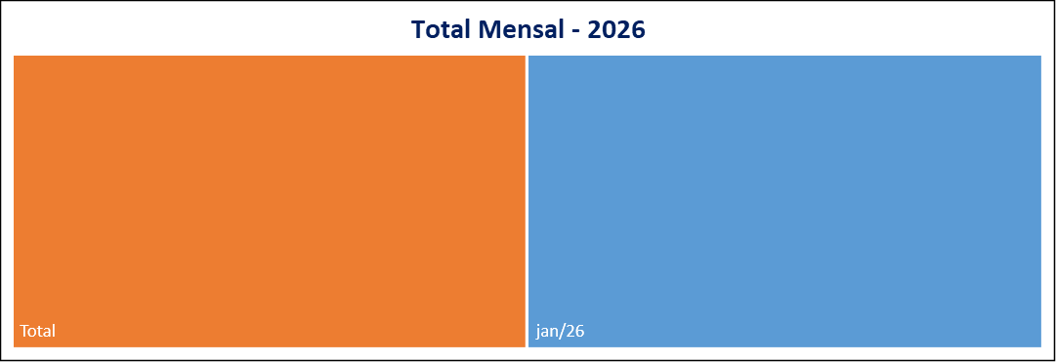
 | 23
Meses | Protocolos | Variação* |  | Meses | Protocolos
Jan-26 | 34 | 161.54 |  | Jan-26 | 34
Feb-26 | 0 | -100.00 |  | Feb-26 | 0
Mar-26 | 0 | #DIV/0! |  | Mar-26 | 0
Apr-26 | 0 | #DIV/0! |  | Apr-26 | 0
May-26 | 0 | #DIV/0! |  | May-26 | 0
Jun-26 | 0 | #DIV/0! |  | Jun-26 | 0
Jul-26 | 0 | #DIV/0! |  | Jul-26 | 0
Aug-26 | 0 | #DIV/0! |  | Aug-26 | 0
Sep-26 | 0 | #DIV/0! |  | Sep-26 | 0
Oct-26 | 0 | #DIV/0! |  | Oct-26 | 0
Nov-26 | 0 | #DIV/0! |  | Nov-26 | 0
Dec-26 | 0 | #DIV/0! |  | Dec-26 | 0
Total | 34 |  |  | Total | 34.001

Canal de Entrada - Janeiro/2026
Status Atual - Janeiro/2026
 |  |  | CANCELADA | 2
 |  |  | EM ANDAMENTO | 2
 |  |  | FINALIZADA | 30
 |  |  | PORTAL | 34

* Variação percentual em relação ao mês imediatamente anterior.

